Sheet1
软件开发定制： | 项目管理云平台 项目时间：2016.9-2016.12 项目背景：为了解决项目难以掌握，项目经验不能进行交互，不能为公司其余业务、资金等提供项目保障等问题，公司自主研发了项目管理云平台 项目效果：一个扁平协作、开放透明的项目管理平台。 | 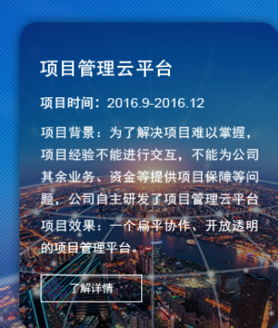
系统集成： | 国防大学信息作战与指挥训练教研部实验室三军作战调度系统集成项目 项目背景：本项目为国防大学信息作战与指挥训练教研部实验室三军作战调度通讯系统，实现全网统一管理。 公司经过调研、需求分析、方案输出、演示、方案优化、安装测试、试运行、二次开发、正式运行、验收培训等一系列服务过程， 让集成后的系统能够满足国防大学信息.... | 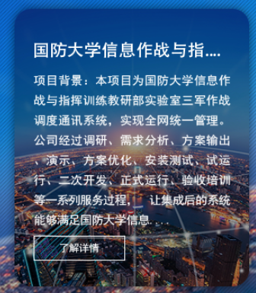
ICT营销策划 | 湘桂集团品牌定位项目 项目介绍： 因品牌呈现老化问题，湘桂集团急需重新规划品牌定位与品牌形象。公司全面负责湘桂集团品牌形象升级建设，从品牌定位出发，包括LOGO、VI、产品包装等品牌表现形式，建立湘桂集团科技健康的全新品牌形象。 | 